상품제안서
가이드프로 IPX6방수 / 무선마이크 / 가이드 / 강의스피커 | 상품코드: F27826

 |  |  |  |  |  |  | 02-412-0044 | www.easy1.co.kr
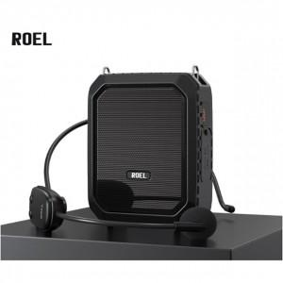

【상세/제작정보】

【인쇄/포장옵션】 | / 포장불가능

【공급단가】 | 수량 | 10~ | 20~ | 50~ | 100~ | 300~
*VAT별도 | 단가 | 69,480원 | 68,320원 | 66,580원 | 65,420원 | 63,690원

【상품 URL】 | https://easy1.co.kr:443/src/goods_detail.php?gdno=27826

